CollectiveAccess
Image | Object | Description | Date
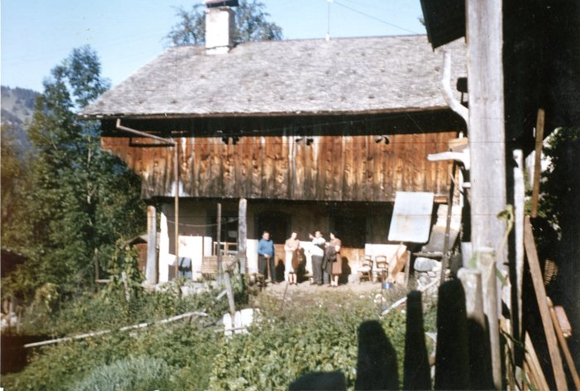 | Photo du chalet de la famille PREVOST et BOISRENOULT - 1964 (38-001) | Photo du chalet de la famille PREVOST et BOISRENOULT - 1964

